Sheet1
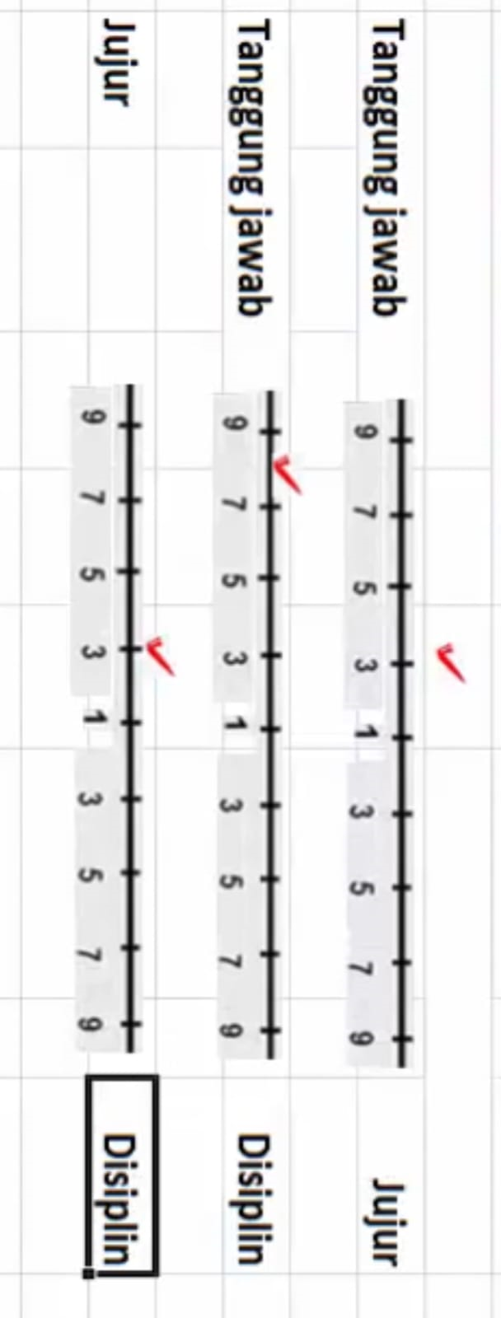
Perbandingan Kriteria | Matriks Perbandingan Kriteria
 | Kriteria | Tanggung Jawab | Jujur | Disiplin | Nilai Eigen |  |  | Jumlah Eigen | rata rata
 | Tanggung jawab | 1.000 | 3.000 | 8.000 | 0.686 | 0.692 | 0.667 | 2.045 | 0.6816
 | jujur | 0.333 | 1.000 | 3.000 | 0.228 | 0.231 | 0.250 | 0.709 | 0.2364
 | Disiplin | 0.125 | 0.333 | 1.000 | 0.086 | 0.077 | 0.083 | 0.246 | 0.0820
 | Jumlah | 1.458 | 4.333 | 12.000 |  |  |  |  | 1.000

 | CI = (Lamda Max -n)/ (n-1)
 | Lamda Max | 3.0017931466
 | CI | 0.00089657328025
 | CR = CI/IR | 0.0015458160004


Perbandingan Alternatif Pada Kriteria Tanggung Jawab | Matriks Perbandingan Alternatif
 | Tanggung jawab | Paiman | Paijo | Paino | Nilai Eigen |  |  | Jumlah | rata -rata
 | Paiman | 1 | 0.5 | 3 | 0.3 | 0.29411764706 | 0.33333333333 | 0.92745098039 | 0.3091503268
 | Paijo | 2 | 1 | 5 | 0.6 | 0.58823529412 | 0.55555555556 | 1.7437908497 | 0.58126361656
 | Paino | 0.33333333333 | 0.2 | 1 | 0.1 | 0.11764705882 | 0.11111111111 | 0.32875816993 | 0.10958605664
 | Jumlah | 3.3333333333 | 1.7 | 9

 | CI = (Lamda Max -n)/ (n-1)
 | Lamda Max | 3.0049237473
 | CI | 0.0024618736383
 | CR = CI/IR | 0.0042446097213

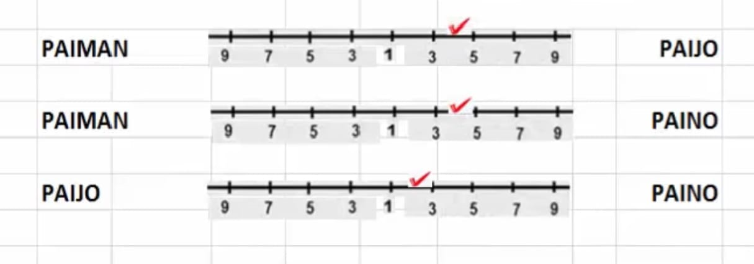
Perbandingan Alternatif Pada Kriteria Jujur | Matriks Perbandingan Alternatif
 | jujur | Paiman | Paijo | Paino | Nilai Eigen |  |  | Jumlah | rata -rata
 | Paiman | 1 | 0.25 | 0.25 | 0.11111111111 | 0.076923076923 | 0.14285714286 | 0.33089133089 | 0.1102971103
 | Paijo | 4 | 1 | 0.5 | 0.44444444444 | 0.30769230769 | 0.28571428571 | 1.0378510379 | 0.34595034595
 | Paino | 4 | 2 | 1 | 0.44444444444 | 0.61538461538 | 0.57142857143 | 1.6312576313 | 0.54375254375
 | Jumlah | 9 | 3.25 | 1.75 |  |  |  |  | 1

 | CI = (Lamda Max -n)/ (n-1)
 | Lamda Max | 3.0685795686
 | CI | 0.03428978429
 | CR = CI/IR | 0.059120317741

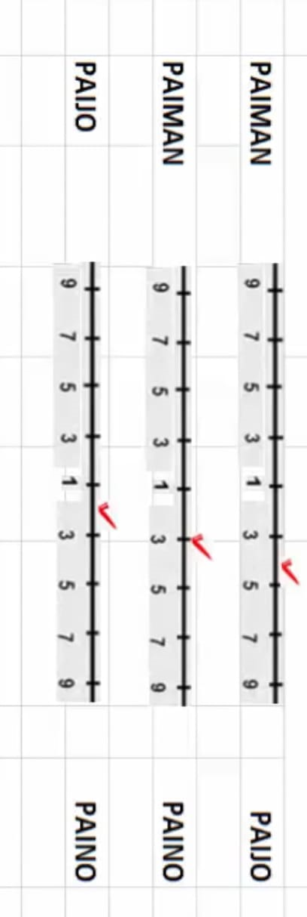
Perbandingan Alternatif Pada Kriteria Disiplin | Disiplin | Paiman | Paijo | Paino | Nilai Eigen |  |  | Jumlah | rata -rata
 | Paiman | 1 | 0.25 | 0.33333333333 | 0.125 | 0.076923076923 | 0.18181818182 | 0.38374125874 | 0.12791375291
 | Paijo | 4 | 1 | 0.5 | 0.5 | 0.30769230769 | 0.27272727273 | 1.0804195804 | 0.36013986014
 | Paino | 3 | 2 | 1 | 0.375 | 0.61538461538 | 0.54545454545 | 1.5358391608 | 0.51194638695
 | Jumlah | 8 | 3.25 | 1.8333333333 |  |  |  |  | 1

 | CI = (Lamda Max -n)/ (n-1)
 | Lamda Max | 3.1323329448
 | CI | 0.066166472416
 | CR = CI/IR | 0.11408

 | Perankingan |  |  | No. | Perankingan
 | Paiman | 0.24728609389 |  | 1 | Paijo | 0.50751076932
 | Paijo | 0.50751076932 |  | 2 | Paiman | 0.24728609389
 | Paino | 0.24520313679 |  | 3 | Paino | 0.24520313679

